Hlavní list
Vážení,
níže uvedené informace mají informativní charakter. Pro jistotu, že navržená distribuční sazba je opravdu pro dané odběrné místo vhodná, je nutné případ ručně překontrolovat.
Údaje může zkreslovat například nestandardní spotřeba nebo špatně dimenzovaný jistič.
Formulář zvažuje také pouze jednotarifní sazby C01d, C02d a C03d. Nelze jej použít pro odběrná místa s dvoutarifní sazbou.
Přestože na daném odběrném místě máte jednotarifní sazbu, může splňovat podmínky pro dvoutarifní sazbu, která bývá často výhodnější.
Formulář pracuje pouze s cenami pro podnikatele VČETNĚ DPH.

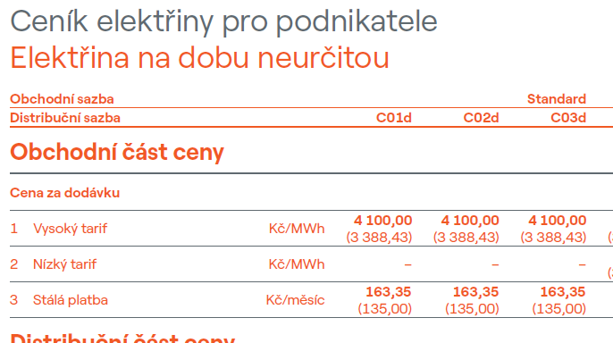
Jsme připraveni Vám se vším pomoci, neváhejte se ozvat. Tým oddělení poradenství pro obce, Moravskoslezkého energetického centra, příspěvkové organizace zřízené MSK
Kontaktní telefon: |  | +420 605 593 006 |  |  | www.MSKEC.cz
Kontaktní email: |  | Poradenstvi@mskec.cz
 |  |  |  |  |  |  |  |  |  |  |  |  |  | Příklad:
Pro maximální přesnost uveďte ceny za dodávku silové energie pro jednotlivé distribuční sazby a částku stálé platby (zjistíte z ceníku k odběrnému místu):
C01d | C02d | C03d |  | Stálý plat |  | V případě, že částky neuvdete, výpočet bude pracovat s tezí, že cena je u všech distribučních sazeb shodná.
- Kč | - Kč | - Kč |  | - Kč | včetně DPH

K provedení výpočtu Vám postačí mít k dispozici poslední fakturu/faktury.
Pokud máte fakturaci měsíční, zadejte spotřeby za poslední měsíce. Nezáleží na tom, zda jsou některé z roku 2026 a některé za 2025, ale musí to být každý z měsíců roku:
Leden | Únor | Březen | Duben | Květen | Červen | Červenec | Srpen | Září | Říjen | Listopad | Prosinec | Suma
- | - | - | - | - | - | - | - | - | - | - | - | - | MWh
Pokud máte roční fakturaci, zadejte celkovou spotřebu z poslední faktury:
Spotřeba za celý rok 2025
- |  |  | MWh |  |  | Nezadána měsíční ani roční spotřeba

Zadejte prosím aktuální distribuční sazbu, počet fází a velikost jističe. Údaje naleznete ve faktuře:
Platná distribuční sazba: |  |  |  |  | Špatná vstupní data v poli
Počet fází: |  |  |  | x | Validní počet fází je 1 nebo 3
Velikost jističe: |  |  |  | A | Pouze číselná hodnota

Nyní se můžete překliknout na kartu "Výpočtový list" pro zobrazení výsledků

